Лист1
РАБОЧИЙ ТЕХНИЧЕСКИЙ ОТЧЕТ |  |  |  |  | НОМЕР: 2020 08PT 002
 |  |  |  |  | 14.09 2020г.
Наименование предприятия |  |  |  | ООО "Самарканд АвтоСавдо"
Ф.И.О. составившего отчет |  |  |  | Касимов Б.Д
Номер телефона с кодом города |  |  |  | 91 526 97 44
Модель |  |  |  |  | Пробег | Дата продажи
Нексия -3 |  |  | XWBTA69V1LA116738 |  | 347км. | 10.04.2020г.
Обстоятельства при которых обнаружена проблема |  |  |  | Описание проблемы
 |  |  |  | Автовладелец жалуются на Двигатель не развивает мощности временами глохнить. при анализе выявили следующий в моторном отсеке жгут проводов идущий с ЭБУ на дросельную заслонку и педаль акселератора имеется замыкание проводов.
А. |  | Автомобиль стоял, двигатель не работал
В. | Автомобиль находился в движении: |  |  | Информация относительно проблемы (Приложить чертеж или фотографию неисправности)
 |  | При торможении
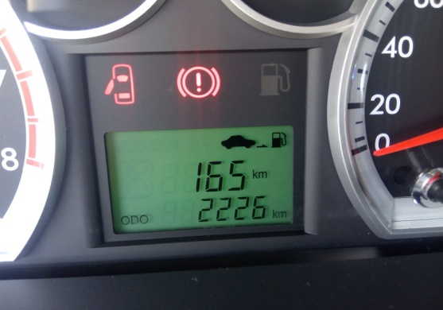
 |  | При переходе от ускорения к накату
 |  | При переключение на задний ход |  | 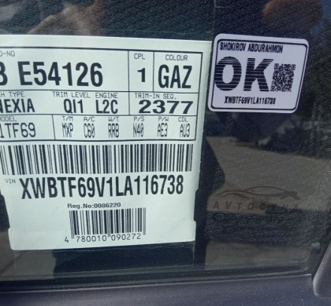
 |  | При повороте
 |  | При ускорении
 |  | При замедлении
 |  | При _____ оборотах в минут
 |  | При любой скорости
 |  | На неровной дороге
 |  | На ___ передаче
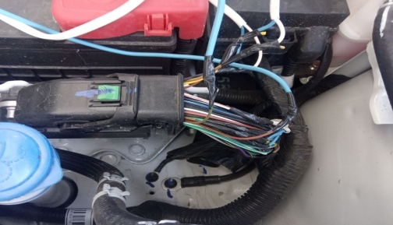
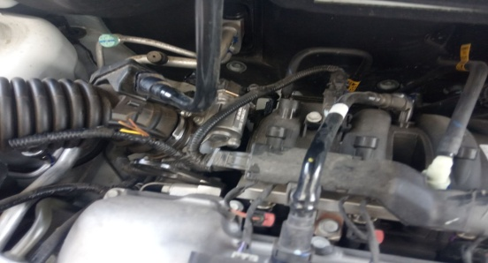
С. | При использовании:
 |  | Тормозов
 |  | При повороте руля
 |  | При выключении сцепления
 |  | Обогревателя / кондиционера
 |  | При работе стеклоочистит / омывателя
 |  | При включении радио / CD проигрыват
 |  | Обогревателя заднего стекла
 |  | Прочее
D. | При работе двигателя:
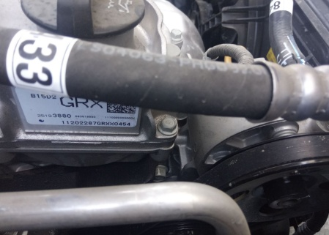
 |  | При запуске |  |  | 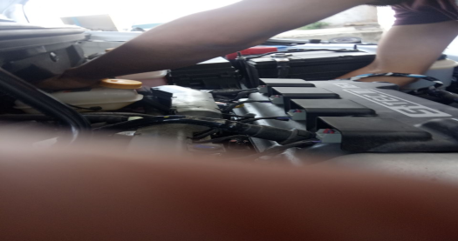
 |  | При прогреве
 |  | На холотом ходу
 |  | При горячем двигателе
E. | Возникает:
 |  | При ускорении
 |  | При высоких оборотах двигателя
 |  | При большой скорости
 |  | При большой загрузке багажника
F. | Когда случается по времени: |  |  | Информация о проблемной детали
 |  | Всегда |  | Номер детали по каталогу:
 |  | Иногда |  | Наименование детали: | ЖГУТ ПРОВОДОВ
 |  | После _____ км движения |  | Название поставщика: | УЗКорам
 |  | После _____ минут езды |  | LOT № детали:
Действия инженера по гарантии дилерского предприятия |  |  |  | ЖДЁМ Далнейших указаний.со стороны специалистов Завода и надемся на Вашу помощь. Так как проводка не выдерживает нагруки и может вызвать пожар .владелец требует заменить жгут проводов на новую.

Ответственный Отдел по принятию мер и исследованию проблемы

 |  |  |  | (заполняется со стороны Отдела Гарантии качества АО "GM Uzbekistan")

